MSDS QR코드 목록
공정별 유해위험물질 MSDS QR코드 목록

번호 | 물질명 (파일명) | QR 코드 | 바로가기 링크 | 비고
1 | 35%염산 | 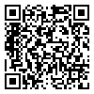 | 클릭하여 파일 열기
2 | AO | 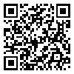 | 클릭하여 파일 열기
3 | CO | 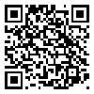 | 클릭하여 파일 열기
4 | COC | 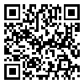 | 클릭하여 파일 열기
5 | Catalyst-H | 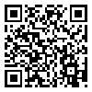 | 클릭하여 파일 열기
6 | Cl2 | 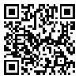 | 클릭하여 파일 열기
7 | H2 | 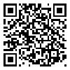 | 클릭하여 파일 열기
8 | HCHO | 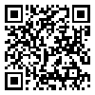 | 클릭하여 파일 열기
9 | MDA | 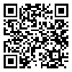 | 클릭하여 파일 열기
10 | MDI | 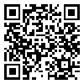 | 클릭하여 파일 열기
11 | MNB | 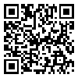 | 클릭하여 파일 열기
12 | ODCB | 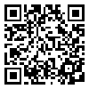 | 클릭하여 파일 열기
13 | TDI | 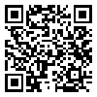 | 클릭하여 파일 열기
14 | TPP | 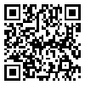 | 클릭하여 파일 열기
15 | Toluene | 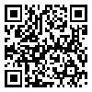 | 클릭하여 파일 열기
16 | 가성소다 | 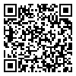 | 클릭하여 파일 열기
17 | 무수염산 | 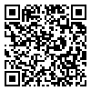 | 클릭하여 파일 열기
18 | 아황산나트륨 | 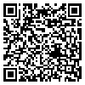 | 클릭하여 파일 열기
19 | 차아염소산나트륨 | 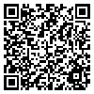 | 클릭하여 파일 열기
20 | 황산 | 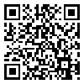 | 클릭하여 파일 열기

